Practica 1
2º Recuperatorio 1° Parcial Investigación Operativa |  |  |  |  |  |  |  |  |  |  |  | 13.11.2017
Apellido, Nombre |  |  |  |  |  |  |  |  |  |  |  | Tema U

Ej 1 |  | Ej 2 |  | Ej 3 |  | Ptos | 20 | 19 | 18 | 17 | 16 | 15 | 14 | 13 | <=12
8 |  | 5 |  | 7 |  | Nota | 10 | 9 | 8 | 8 | 7 | 7 | 6 | 5 | 2

1. El Director de RRHH de una compañía nacional muy importante le encargó a su consultora un estudio de la estructura de personal, categorías, rotación y políticas de reclutamiento. La compañía categoriza a su personal fuera de convenio en 4 “clusters” diferentes, incluyendo cada categoría: Cluster 1: Analistas Jr., Analistas Sr. y Coordinadores. Cluster 2: Jefes y Especialistas. Cluster 3: Gerentes. Cluster 4: Directores. La compañía cuenta con 630 empleados fuera de convenio, de los cuales 400 corresponden al Cluster 1, 120 al Cluster 2, 80 al Cluster 3 y 30 al Cluster 4. En base a datos históricos estimados por el área de RRHH, las tasas de salida anual de la compañía (renuncias, jubilaciones, fallecimientos, y en menor medida, despidos) para cada cluster son: Cluster 1: 30% Cluster 2: 10% Cluster 3: 15% Cluster 4: 10% Dentro de las políticas inherentes a la contratación de personal y gestión de carrera, es relevante considerar: • La empresa busca contratar personal sólo en el Cluster 1 para brindar mayores oportunidades de crecimiento a los empleados de la compañía. Las contrataciones de personal en los clusters superiores son excepcionales y podrían no considerar a los fines de este estudio. • Si bien las promociones de una categoría se pueden efectuar en cualquier momento, ningún empleado puede ser promocionado con menos de un año de experiencia en la posición, lo que implica que ningún empleado puede ser promocionado más de una vez al año. • Se busca mantener la cantidad de empleados por Cluster. B. La compañía está considerando iniciar un programa de Jóvenes Profesionales. Para ello se quiere conocer la probabilidad de que un empleado ingresando en el Cluster 1 se encuentre en categoría de Cluster1, Cluster 2, Cluster 3 o fuera de la compañía luego de 5 años.

a.- | ¿Cuántas contrataciones se deberían efectuar por año? ¿Cuántas promociones se deberían realizar anualmente?
b.- | La compañía está considerando iniciar un programa de Jóvenes Profesionales. Para ello se quiere conocer la probabilidad de que un empleado ingresando en el Cluster 1 se encuentre en categoría de Cluster1, Cluster 2, Cluster 3 o fuera de la compañía luego de 5 años.

2.- Resolver la siguiente red de actividades. Indicar la probabilidad de finalizar el proyecto en menos de 10 días

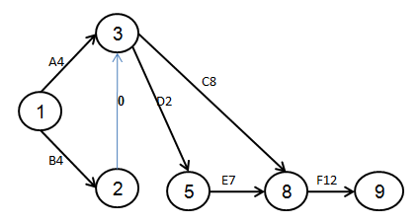

 | Actividad |  | to | tn | tp
 | (1 , 2) |  | 5 | 9 | 13
 | (1 , 3) |  | 2 | 6 | 10
 | (3 , 5) |  | 3 | 8 | 13
 | (3 , 4) |  | 1 | 7 | 13
 | (4 , 5) |  | 8 | 10 | 12
 | (5 , 6) |  | 9 | 12 | 15

3.- Los clientes que llegan a la zapatería Mary’s son en promedio 12 por minuto, de acuerdo a la distribución Poisson. El tiempo de atención se distribuye exponencialmente con un promedio de 8 minutos por cliente. La gerencia está interesada en determinar las medidas de performance para este servicio.

Solución
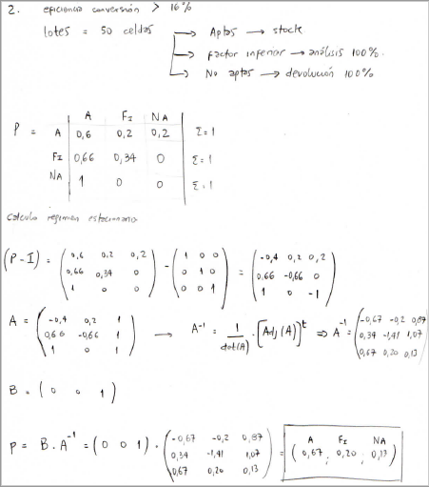
Actividad | te | σ²
(1 , 2) | 9 | 1,78
(1 , 3) | 6 | 1,78
(3 , 5) | 8 | 2,78
(3 , 4) | 7 | 4
(4 , 5) | 10 | 0,44
(5 , 6) | 12 | 1

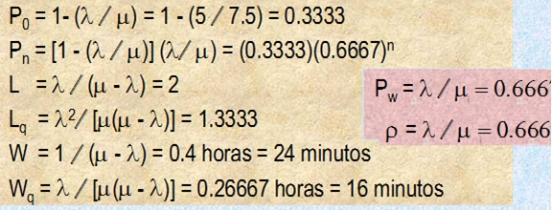

ƛ = 5 clientes / hora
µ = 7,5 clientes / hora

